상품제안서
컬러 새부리형 로고인쇄 마스크 | 상품코드: S20592

 |  |  |  |  |  |  | 02-713-8555 | www.synergygift.co.kr
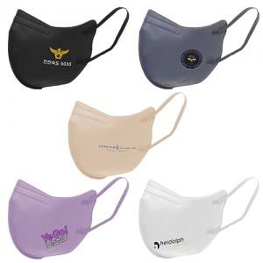 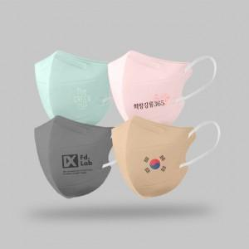

【상세/제작정보】 | <p><span id="husky_bookmark_end_1715143071569"></span></p>실링밀봉포장 → OPP포장으로 변경되었습니다.

【인쇄/포장옵션】 | 풀칼라 / OPP(비닐)

【공급단가】 | 수량 | 1,000~ | 3,000~ | 5,000~ | 10,000~ | 30,000~
*VAT별도 | 새부리형 | 506원 | 468원 | 432원 | 410원 | 402원

【상품 URL】 | https://www.synergygift.co.kr:443/src/goods_detail.php?gdno=20592

